山口会場
中国ブロック 山口会場 案内

 |  |  | 会場名： | KDDI維新ホール 202
会 場 |  |  | 住所： | 山口県山口市小郡令和１丁目１−１

開催日時 |  | 2026年2月18日（水）13:30～15:30

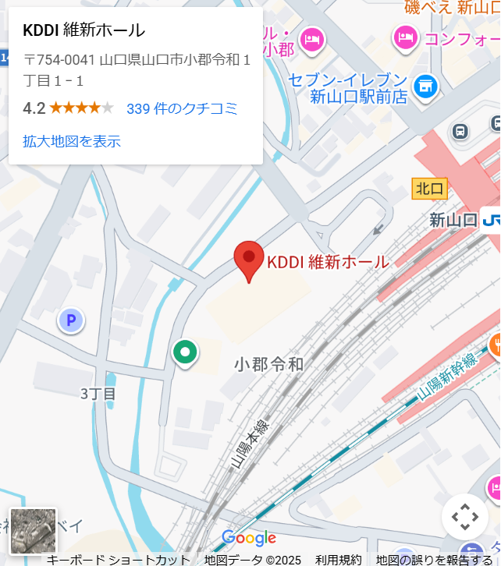

 | ■各駐車場料金
 | 通常料金 1時間100円
 | ■新幹線でのアクセス
 | 新山口駅下車、北口から直結。
 | 【東京から】 のぞみ号で約4時間30分
 | 【新大阪から】 のぞみ号で約2時間
 | 【広島から】 のぞみ号で約30分
 | 【博多から】 のぞみ号で約35分
 | 【小倉から】 のぞみ号で約20分
 | ■飛行機でのアクセス
 | 山口宇部空港から直行バスで約30分
 | ■自動車でのアクセス
 | 中国自動車道小郡JCT経由、
 | 山口宇部道路長谷ICから約1分

